Solicitud gráfica
 | Área: | Ciencias Naturales |  |  | Fecha:
 | Grado: | 11
 | Título del tema: | EL SONIDO Y LA LUZ |  |  | ¿Cuaderno de estudio o recurso? | Cuaderno de Estudio
 | Editor: | DIANA GARCIA

 | Código guión o recurso: | CN_11_03_CO | ← Para determinar este código, visite la hoja de Ayuda
 |  |  |  |  | ESPECIFICACIÓN DE ARCHIVOS A ENTREGAR
Núm. | Archivo Shutterstock o ruta en web | Imagen para: | Tipo | Formato | Nombre imagen SMALL | Tamaño imagen SMALL | Nombre imagen ZOOM | Tamaño imagen ZOOM | Descripción | Observaciones
IMG01 | 205144384 | Cuaderno de Estudio | Ilustración | Horizontal | CN_11_03_CO_IMG01_small | 526 x 370 px | CN_11_03_CO_IMG01_zoom | 800 x 600 px | Traducir air molecules por moléculas de aire. Rarefaction por rarefacción. Compression por compresión. Wave length por longitud de onda. Amplitude por amplitud. Y el título de sound waves por ondas sonoras | 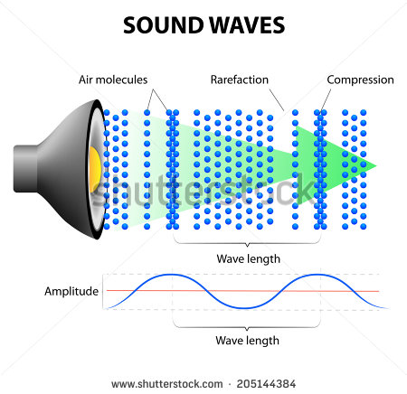
IMG02 | Para crear | Cuaderno de Estudio | Ilustración | Horizontal | CN_11_03_CO_IMG02_small | 526 x 370 px | CN_11_03_CO_IMG02_zoom | 800 x 600 px | Intensidad del sonido. Imagen para crear
IMG03 | Para crear | Cuaderno de Estudio | Ilustración | Vertical | CN_11_03_CO_IMG03_small | 526 x 370 px | CN_11_03_CO_IMG03_zoom | 800 x 600 px | Registro de vibraciones sonoras. Imagen para crear
IMG04 | Para crear | Cuaderno de Estudio | Ilustración | Horizontal | CN_11_03_CO_IMG04_small | 526 x 370 px | CN_11_03_CO_IMG04_zoom | 800 x 600 px | Onda de choque. Imagen para crear | 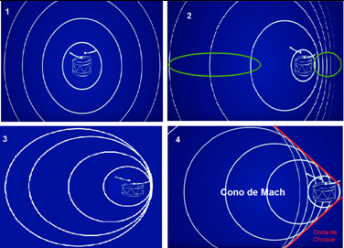
IMG05 | 31663675-163859966 | Cuaderno de Estudio | Ilustración | Horizontal | CN_11_03_CO_IMG05_small | 526 x 370 px | CN_11_03_CO_IMG05_zoom | 800 x 600 px | 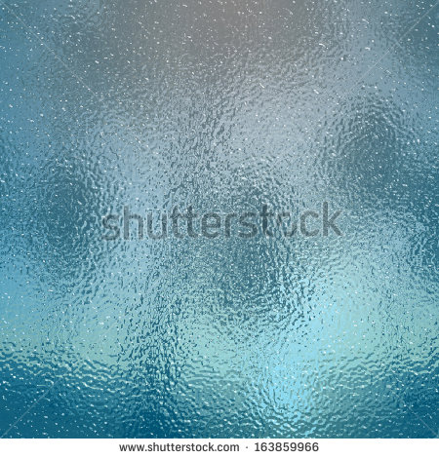 Medios transparentes y translucidos. Unir las imágenes de la manera que quedan ubicadas lado a lado como un solo rectángulo | 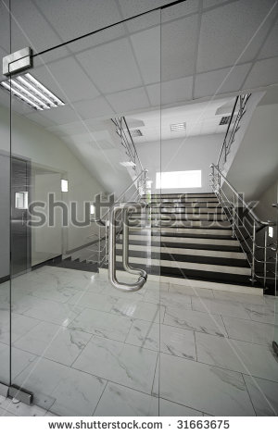
IMG06 | Para crear | Cuaderno de Estudio | Ilustración | Horizontal | CN_11_03_CO_IMG06_small | 526 x 370 px | CN_11_03_CO_IMG06_zoom | 800 x 600 px | Para crear
IMG07 | http://museovirtual.csic.es/salas/luz/luz17.htm | Cuaderno de Estudio | Ilustración | Horizontal | CN_11_03_CO_IMG07_small | 526 x 370 px | CN_11_03_CO_IMG07_zoom | 800 x 600 px | Experimento de Fizeau | 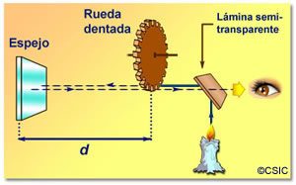
IMG08 | 61860361 | Cuaderno de Estudio | Ilustración | Horizontal | CN_11_03_CO_IMG08_small | 526 x 370 px | CN_11_03_CO_IMG08_zoom | 800 x 600 px | Onda electromagnética | 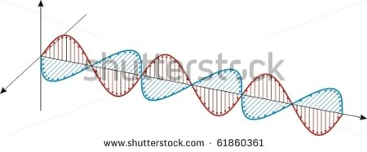
IMG09 | 131443085 | Cuaderno de Estudio | Ilustración | Horizontal | CN_11_03_CO_IMG09_small | 526 x 370 px | CN_11_03_CO_IMG09_zoom | 800 x 600 px | Espectro electromagnético

